ID
Panduan Pemrosesan Masalah Sidik Jari Tidak Berfungsi pada OPPO A54
1 | Ikuti langkah-langkah di bawah ini: 1. Pertama-tama, pastikan apakah ada bekas cat yang mengelupas atau merusak tampilan sidik jari; 2. Tekan *#800# pada dialpad untuk masuk ke antarmuka Masukan / Masalah dan pilih masalah sidik jari; 3. Nyalakan Perekaman Layar dan klik Mulai; 4. Mulai mengambil log, prompt akan muncul dengan perintah untuk menghidupkan ulang ponsel, pilih (Lanjutkan) untuk tidak menghidupkan ulang ponsel; 5. Keluar dari antarmuka pengambilan log, tekan *#899#, cari manual test; 6. Cari finger print test, klik, lalu pilih finger print auto test untuk melihat apakah tes ini lulus atau tidak; 7. Nyalakan ulang ponsel dan ulangi langkah 5 dan 6; 8. Tekan *#800#, Akhiri Log.
 | 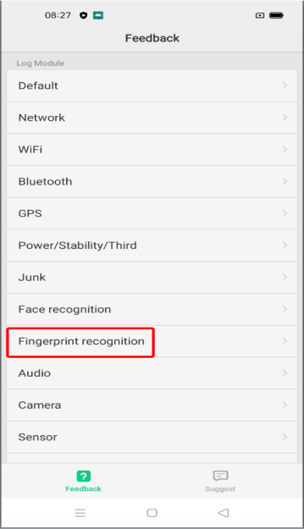 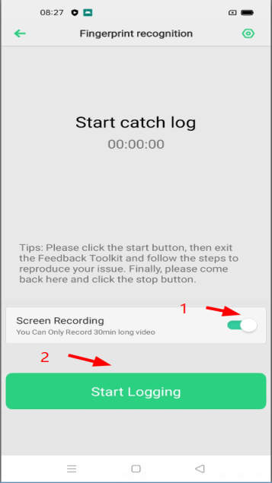 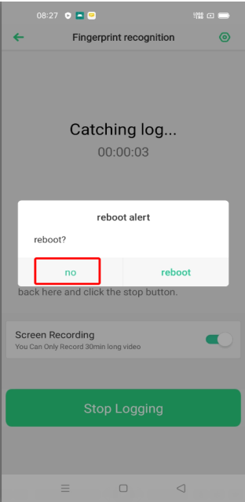 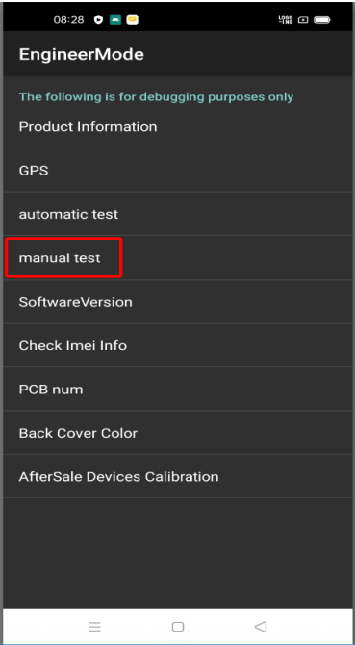 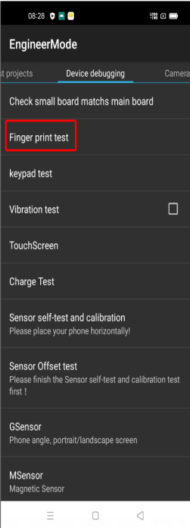 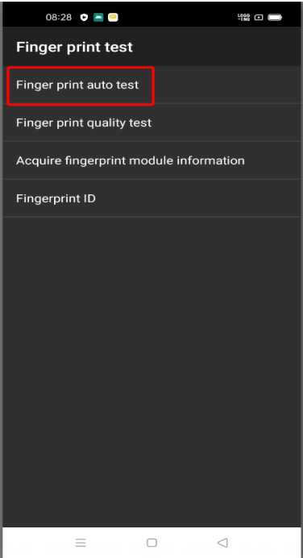 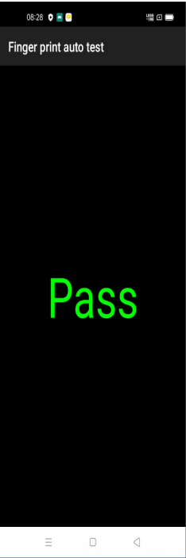 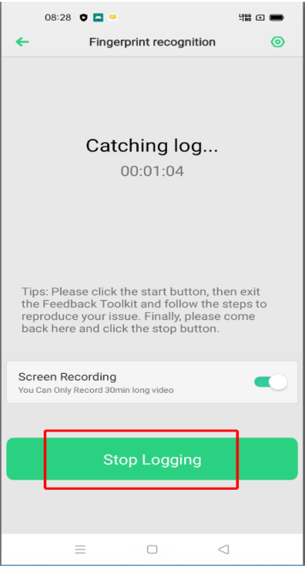 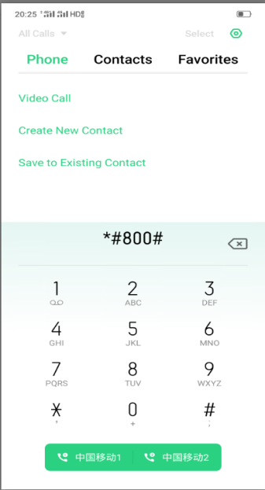 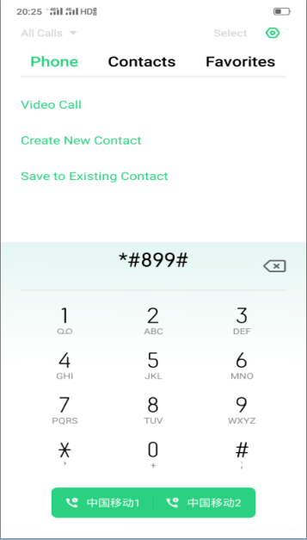

2 | Jika Anda mengalami masalah di atas, silakan hubungi departemen pengembangan internal untuk pertama kalinya Cai Renjia 13902597494 Xie Mingfu 15221283375
3

